MAPGOOD toelichting
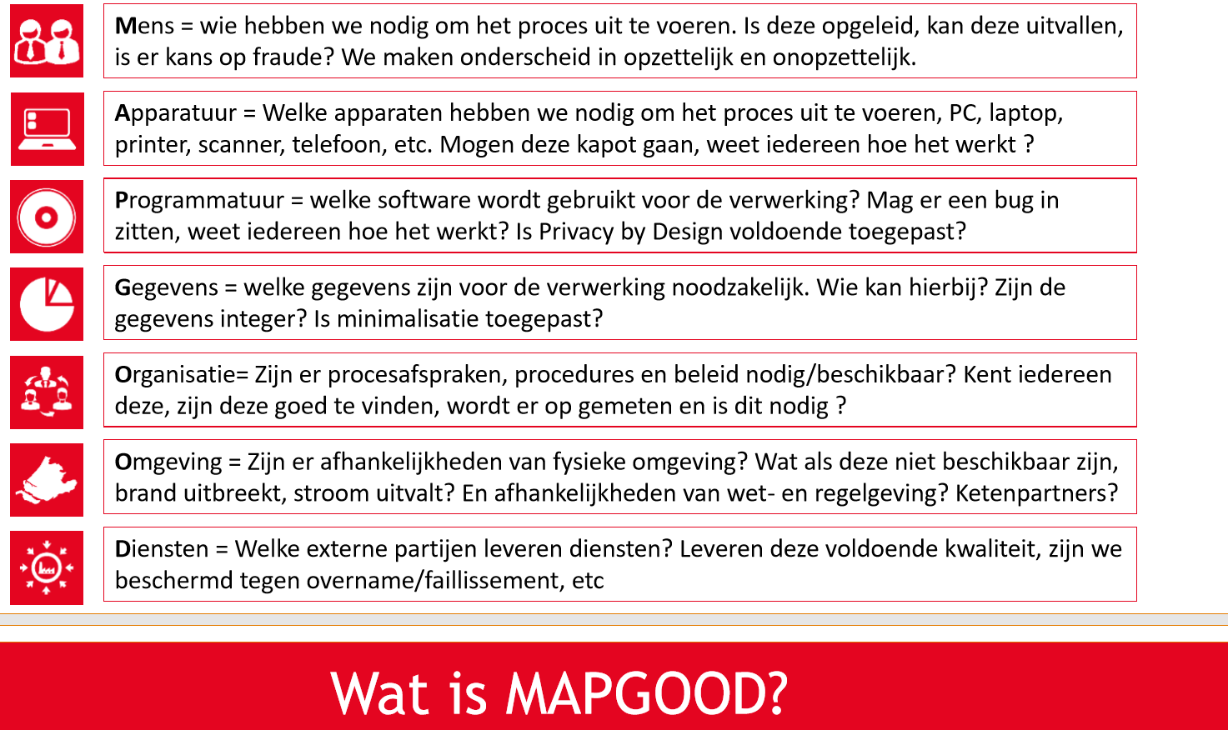

Voorbeelden van risico's (zie ook overweging 75 AVG)
Onrechtmatige toegang tot persoonsgegevens
Beperking in rechten en vrijheden van betrokkene
Ongeautoriseerde toegang tot persoonsgegevens
Verlies van (bijzondere) persoonsgegevens
Verwerken van onjuiste persoonsgegevens
Persoonsgegevens worden op onjuiste plek opgeslagen
Lek door onvoldoende beveiligde apparatuur
Persoonsgegevens worden te lang bewaard
Onrechtmatige verwerking van gegevens
Onrechtmatig verstrekken van gegevens
Bovenmatig delen van gegevens (niet proportioneel)
Gegevens worden op meerdere plekken vastgelegd
Discriminatie, stigmatisering en uitsluiting
(Blootstelling aan) identiteitsdiefstal of -fraude
Financiële verliezen
Reputatie- of anderszins relationale schade
Verlies van vertrouwelijkheid van beschermde persoonsgegevens
Ongeoorloofde ongedaanmaking van pseudonimisering
Aanzienlijk economisch of maatschappelijk nadeel voor de natuurlijke persoon
Betrokkenen worden verhinderd om controle over hun persoonsgegevens uit te oefenen
Er is geen eigenaarschap voor de gegevensverwerking
Gegevens worden verwerkt voor een niet verenigbaar doel
Persoonsgegevens zijn (tijdelijk) niet beschikbaar

